Feuil1
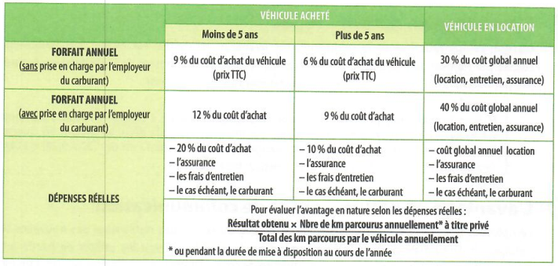

FORFAIT ANNUEL (sans prise en charge par l'employeur du carburant)
VA |  |  | VA
moins de 5 |  |  |  | moins de 5
 |  |  |  | plus de 5
 | 9%

FORFAIT ANNUEL (avec prise en charge par l'employeur du carburant)
VA

FORFAIT ANNUEL (avec prise en charge par l'employeur du carburant)
VA
moins de 5 |  |  |  |  | saisie
 |  | TTC |  |  | calculée
 |  | 21000
assurance |  |  | 870
frais |  |  | 900
carburant

